Hoja1
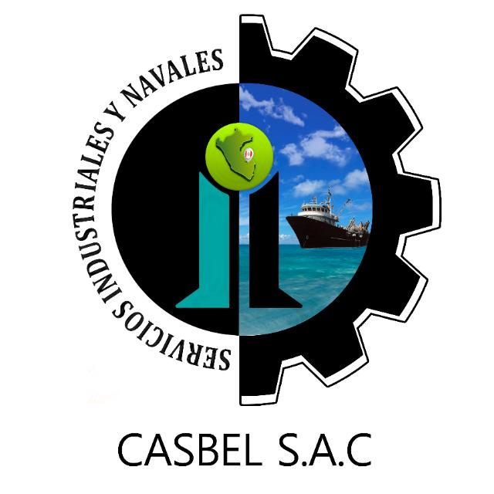

COTIZACIÓN POR SERVICIO
008

Fecha: | 04 de marzo del 2022 | Telefonos: | 986636584 - 986183519
Cliente: | PESQUERA ALTAIR S.A.C
Contacto: | Ing. Anibal Castillo/ Mirella (Ssoma) | Área : | MANTENIMIENTO
Estimados sírvanse a revisar nuestra propuesta de cotización:
Item | DESCRIPCION | Cant. | C° Unit. | SUB TOTAL (S/)
 | ALMACEN DE RESIDUOS
1 | Construcción de muro en puerta de almacén. | 1 | 2,400.00 | 2,400.00
2 | Construcción rotaluvio en ingreso de almacén (excavación, moldeado con cemento)
 |  |  | COSTO TOTAL (SOLO MANO DE OBRA) | S/.2,400.00
 |  |  | COSTO TOTAL SIN IGV | S/.2,400.00

Consideraciones:
- Los precios indicados no incluyen I.G.V.
- Para los servicios a todo costo se requiere el 70% antes de iniciar, y el 30% al final.
- La empresa contratista pone en obra (herramientas, maquinaria y equipo, personal calificado con sus respectivos implementos de seguridad Epps)
- La presente cotización es valida durante los próximos 03 días.
Esperamos su pronta respuesta; nos ponemos a disposición para cualquier consulta.
ADMINISTRACION DE CASBEL S.A.C.
¡Dios le bendiga!

